画面定義
画面定義 |  |  |  |  |  |  | システム名 |  | EM-Systemプロジェクト |  |  |  | サブシステム名 |  |  | 社員情報管理システム
 |  |  |  |  |  |  | 作成日 |  | 2017-01-01 |  |  |  | 作成者 |  |  | 山田
 |  |  |  |  |  |  | 更新日時 |  |  |  |  |  | 更新者
ログイン
概要 |  | 当システムのTOP画面。遷移してきた最初の処理でセッションを空にする。
画面イメージ |  |  |  |  |  |  |  |  |  | イベント一覧
①
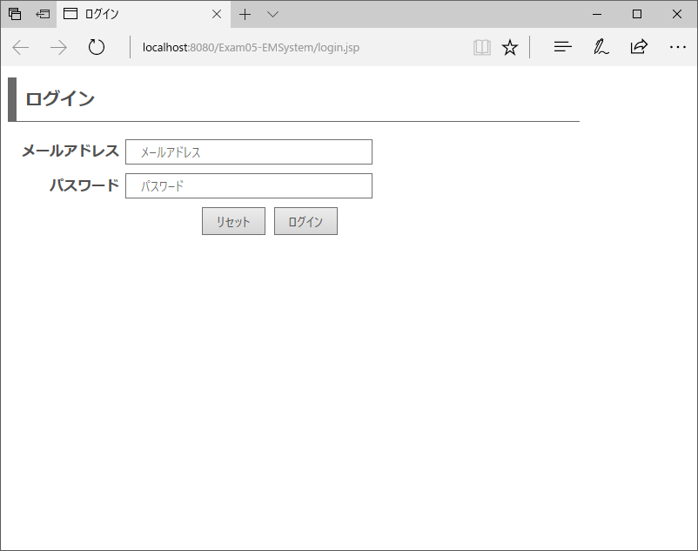
 |  |  |  |  |  |  |  |  |  | 項番 | 操作 |  |  |  | 処理概要
 |  |  |  |  |  |  |  |  |  | ① | 画面表示 |  |  |  | 画面表示

 |  |  |  |  |  |  |  |  |  | ② | リセットボタン押下 |  |  |  | 入力されているメールアドレス、パスワードをクリア

 |  |  |  |  |  |  |  |  |  | ③ | ログインボタン押下 |  |  |  | ログインに失敗した際のエラー表示

②
③

画面項目定義
項番 | 項目名称 |  | I/O | 必須 | 分類 | 桁数 |  | テーブル |  |  |  | フィールド |  | 備考
1 | メールアドレス |  | I | ◎ | TXT：テキストボックス | - |  | - |  |  |  | - |  | メールアドレス形式であること
2 | パスワード |  | I | ◎ | PAS：パスワードテキスト | - |  | - |  |  |  | - |  | 半角英数字であること
3 | リセットボタン |  | I | - | BTN：ボタン | - |  | - |  |  |  | -
4 | ログインボタン |  | I | - | BTN：ボタン | - |  | - |  |  |  | -
5 | メッセージ |  | O | - | LBL：ラベル | - |  | - |  |  |  | -

メニュー
概要 |  | ログイン成功時に表示される画面
画面イメージ |  |  |  |  |  |  |  |  |  | イベント一覧
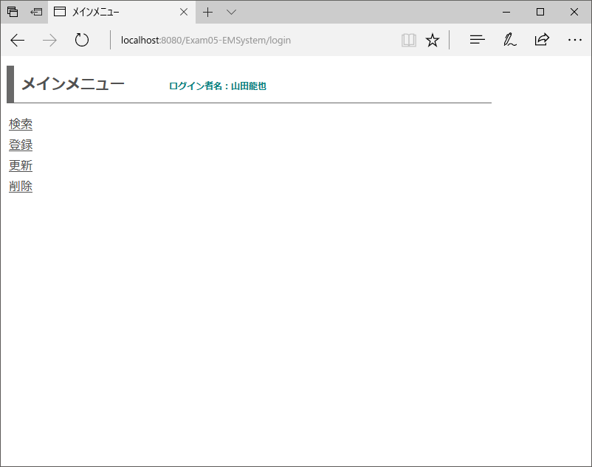
 |  |  |  |  |  |  |  |  |  | 項番 | 操作 |  |  |  | 処理概要
 |  |  |  |  |  |  |  |  |  | ① | 画面表示 |  |  |  | ログイン者情報を画面に表示
①
 |  |  |  |  |  |  |  |  |  | ② | 検索リンク押下 |  |  |  | 検索機能トップページへ遷移
②
③
 |  |  |  |  |  |  |  |  |  | ③ | 登録リンク押下 |  |  |  | 登録機能トップページへ遷移
④
⑤
 |  |  |  |  |  |  |  |  |  | ④ | 更新リンク押下 |  |  |  | 更新機能トップページへ遷移

 |  |  |  |  |  |  |  |  |  | ⑤ | 削除リンク押下 |  |  |  | 削除機能トップページへ遷移

画面項目定義
項番 | 項目名称 |  | I/O | 必須 | 分類 | 桁数 |  | テーブル |  |  |  | フィールド |  | 備考
1 | ログイン者名 |  | O | - | LBL：ラベル | - |  | セッション情報 |  |  |  | ログイン者名 |  | 半角英数字であること
2 | 検索 |  | - | - | LNK：リンク | - |  | - |  |  |  | - |  | 検索機能トップページへ遷移する
3 | 登録 |  | - | - | LNK：リンク | - |  | - |  |  |  | - |  | 登録機能トップページへ遷移する
4 | 更新 |  | - | - | LNK：リンク | - |  | - |  |  |  | - |  | 更新機能トップページへ遷移する
5 | 削除 |  | - | - | LNK：リンク | - |  | - |  |  |  | - |  | 削除機能トップページへ遷移する

